チェック手順
2021年 第７回 三井のリハウス 東京都U12サッカー １１ブロックリーグ |  |  | チェックの手順

ﾁｰﾑ | ① | 「登録用紙兼メンバー表」は委員長が承認印を押印しpdfで返送したものを、試合の都度印刷して使用する。

記載 |  | ベンチ入り指導者やメディカルスタッフ及び協力スタッフで追記がある場合手書きする。(選手は手書き不可）

 |  | 来場時の全員の体温を所定欄に記載し、登録用紙下部に来場合計数を記載する。

 | ② | その試合にベンチ入りする指導者の氏名の左の欄に責任者上位順に「①～⑤」を記載する。

 |  | メディカルスタッフがいる場合、メディカルスタッフの氏名の左の欄には「〇」のみで良い。

 | ③ | ベンチ入り指導者は必ず２名以上必要でメディカルスタッフは含まない。

 |  | ベンチ入りは１名のメディカルスタッフを含め最大で５名とする。(メディカル無しで５名でも可)

 | ④ | 自チーム最初の試合の３０分前までにカードケースに入れた指導者証とメディカル証、選手証(個別or一覧)と、

 |  | 会場に留まる全員の健康チェックシートと共に、登録用紙兼メンバー表を本部運営担当に提出する。

 | ⑤ | 健康チェックシートは選手・指導者・他スタッフ全員分で、過去2週間の体温の記載が必須（確認後返却）

 | ⑥ | 指導者証・メディカル証・協力スタッフ証は、運営確認後は試合終了まで首に掛けて掲示していなければならない。

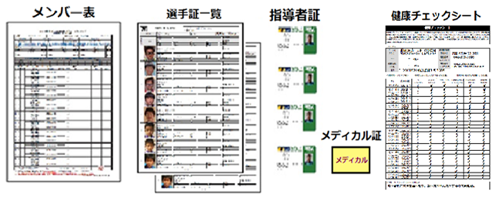
 |  | 選手証はwebより印刷したもので

 |  | あれば一覧でも個別でも良い。

 |  | 指導者証もwebより印刷しケースに

 |  | 入れて首に掛けて常に掲示。

 |  | 無資格者はJFA IDを記載し掲示。

 |  | 記載する体温は現地入りした時に

 |  | 検温した体温を記載する事。

運営 | １、 | 選手・指導者・スタッフ全ての来場者がメンバー表に記載されているか、健康チェックシートがあるか確認。

確認 手順
 | ２、 | メンバー表に委員長の承認印があるか、選手は追記されていないか確認。

 | ３、 | メンバー表に来場時の体温が記載されているか。来場時『37.0℃』以上の者がいたら接触式で再検温させて、

 |  | 接触式体温計で『37.5℃』以上あった場合は対象者を参加不可とし隔離して現場の役員に伝え指示を受ける。

 |  | 『37.5℃』以下でも体調がすぐれない者は退場して貰う。選手・指導者・メディカル。協力スタッフ全員対象。

 | ４、 | 健康チェックシートで過去２週間以内に『37.5℃』以上が数日続いていた者があったら参加を止め、現場役員に

 |  | 報告し一緒にチーム代表者から事情を確認して参加の可否を判断する。健康チェックシートは確認後返却する。

 | ５、 | 指導者は２名以上、メディカル含めて５名以下か。指導者名の左に責任順位①～⑤が記載されているか。

 |  | 指導者証(最低1名、他はJFA IDを掲示)と登録表の内容確認。

 | ６、 | 全て問題が無かったら所定欄に☑をし審判に渡して全選手の用具チェックを行う（運営が手伝っても良い）

 | ７、 | メディカルスタッフの選手へのコーチングを発見した場合は補助審判を通じて主審に伝える。

 |  | 主審は警告し、繰り返した場合は退場させる。運営担当は結果報告書の下部にその旨記載する。

 | ８、 | 結果報告書の得点と懲戒の有無は主審が記載し署名する。その後両チームが確認し署名する。

 | ９、 | チームの当日の試合が終了したらメンバー表を回収し、審判報告書と共に競技部に渡すまで保管する。

 | １０、 | 対戦表運営欄の最初の左側チームが全試合分の資料を持参し、最後の右側チームが報告を行う。

 | １１、 | 熱中症予防必要時、運営はWBGT計を持参し所定の位置に設置し、KO時とHT時の指数を記載する。

 | １２、 | 運営担当は必要資料の他空気圧計と空気入れを持参し審判の用具チェック時の補佐を行う。

 | １３、 | 審判・観戦者等の「行き過ぎた行為」や「会場ルール違反」など発見したら『その他報告書』に記載する。

